Body
Hair | Pelo | hɛr | 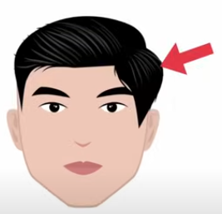
Eye | Ojo | aɪ | 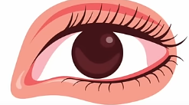
Eyes | Ojos | aɪz
Mouth | Boca | maʊθ | 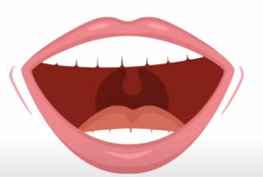
Neck | Cuello | nɛk
Ear | Oreja | ir | 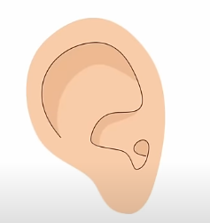
Ears | Orejas | ɪrz
Nose | Nariz | noʊz | 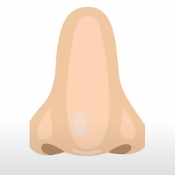
Chin | Barbilla | ʧɪn | 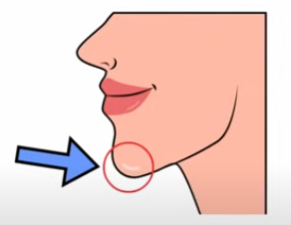
Forehead | Frente | ˈfɔrhɛd | 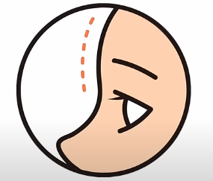
Eyelash | Pestaña | ˈaɪˌlæʃ | 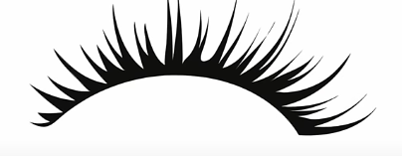
Eyelashes | Pestañas | ˈaɪˌlæʃɪz
Eyebrow | Ceja | ˈaɪˌbraʊ | 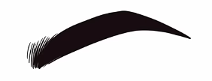
Eyebrows | Ceja | ˈaɪˌbraʊz
Eyelid | párpado | ˈaɪˌlɪd
Eyelids | párpados | ˈaɪˌlɪdz
Tongue | Lengua | tʌŋ | 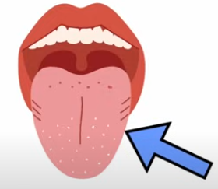
Tooth | Diente | tuθ | 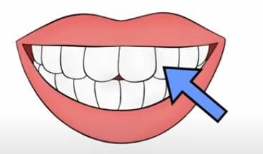
Teeth | Dientes | tiθ
Lip | Labio | lɪp | 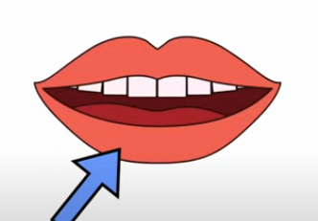
Lips | Labios | lɪps
Jaw | Mandíbula, mentón | ʤɔ | 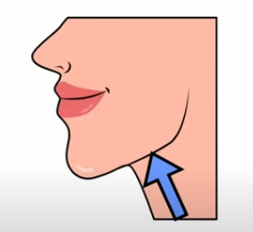
Freckle | Peca | ˈfrɛkəl
Freckles | Pecas | ˈfrɛkəlz
Cheek | Mejilla | ʧik | 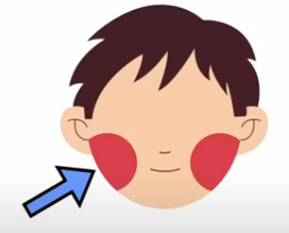
Cheeks | Mejillas | ʧiks
Head | cabeza | hɛd | 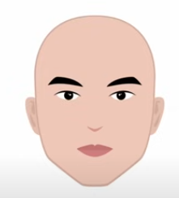
Hands | manos | hændz
Hand | mano | hænd | 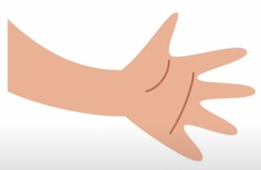
Waist | cintura | weɪst | 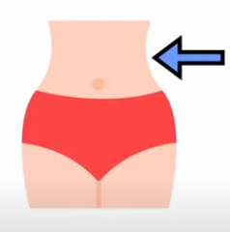
Leg | pierna | lɛɡ | 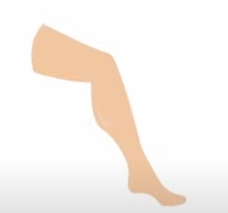
Legs | piernas | lɛɡz
Foot | pie | fʊt | 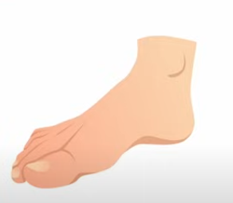
Feet | pies | fit
Heel | talón | hil | 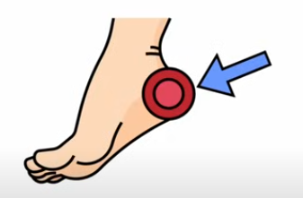
Arm | brazo | ɑrm | 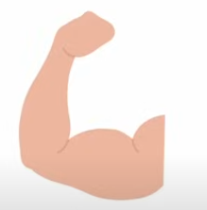
Arms | brazos | ɑrmz
Chest | pecho | ʧɛst
Ankles | tobillos | ˈæŋkəlz
Ankle | tobillo | ˈæŋkəl | 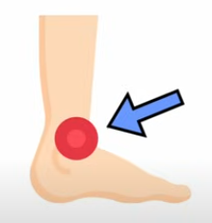
Stomach | estómago | ˈstʌmək
Elbows | codos | ˈɛlˌboʊz
Elbow | codo | ˈɛlˌboʊ | 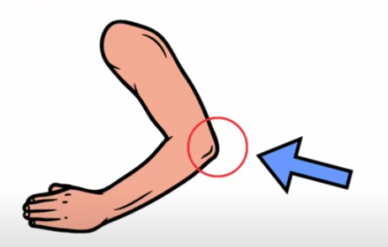
Wrists | muñecas | rɪsts
Wrist | muñeca | rɪst | 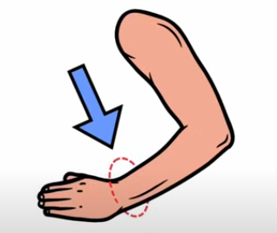
Thigh | muslo | θaɪ | 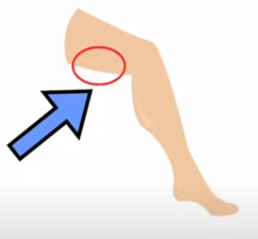
Thighs | muslo | θaɪz
Toes | dedos del pie | toʊz
Toe | dedo del pie | toʊ | 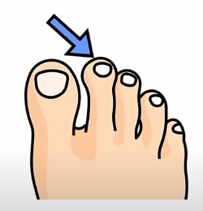
Shoulders | hombros | ˈʃoʊldərz
Shoulder | hombro | ˈʃoʊldər | 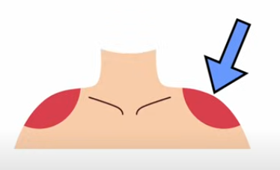
Fingers | dedos de la mano | ˈfɪŋɡərz
Palm | palma | pɑm | 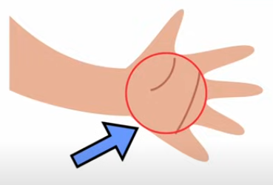
Armpit | Axila | ˈɑrmˌpɪt | 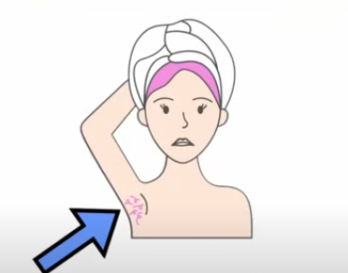
Nipple | Pezón | ˈnɪpəl | 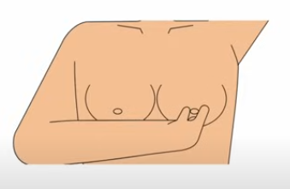
Buttock | Nalga | ˈbʌtək | 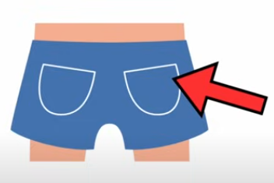
Sole | Planta del pie | soʊl | 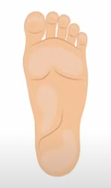
Instep | Empeine | Instep | 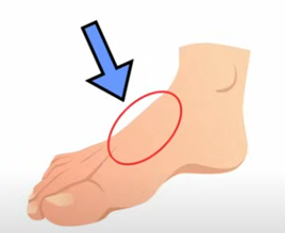
Face | Cara | feɪs | 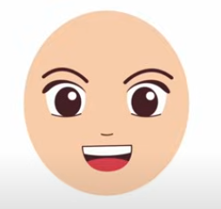
Nostril | Fosa nasal | ˈnɑstrɪl | 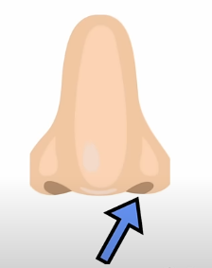
Earlobe | Lóbulo de la oreja | Earlobe | 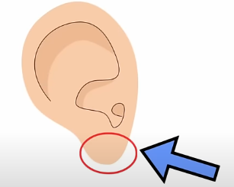
Fingernail | Uña | ˈfɪŋɡərˌneɪl | 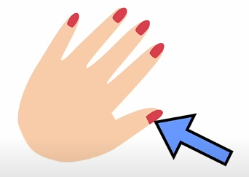
Thumb | Pulgar | θʌm | 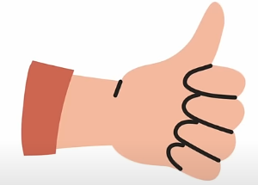
Index Finder | Índice | ˈɪndɛks ˈfaɪndər | 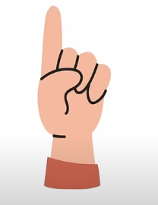
Middle Finger | Dedo medio | ˈmɪdəl ˈfɪŋɡər | 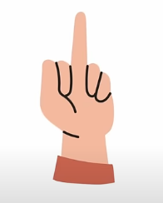
Ring Finger | Dedo anular | rɪŋ ˈfɪŋɡər | 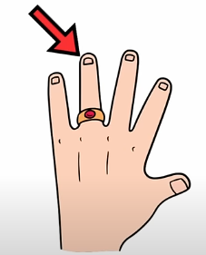
Small Finger | Dedo meñique | smɔl ˈfɪŋɡər | 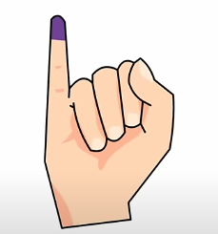
Shin | Tibia | ʃɪn | 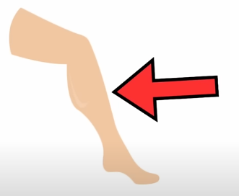
Breast | Pecho | brɛst | 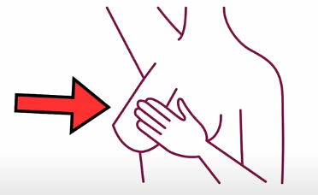
Toenail | Uña del pie | ˈtoʊˌneɪl | 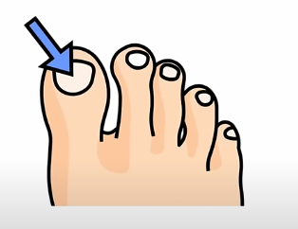

Body 2
Finger | dedo de la mano | ˈfɪŋɡər | 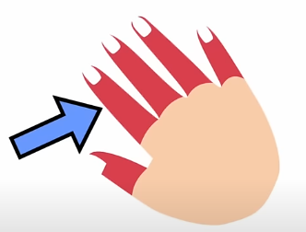
Knees | rodillas | niz
Knee | rodilla | ni
Artery | Arteria | ˈɑrtəri
Joint | Articulación | ʤɔɪnt
Hip | Cadera | hɪp | 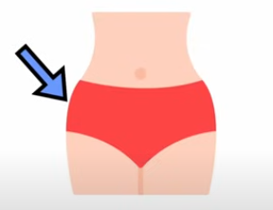
Brain | Cerebro | breɪn
Heart | Corazón | hɑrt
Side | Costado | saɪd
Rib | Costilla | rɪb
Ribs | Costillas | rɪbz
Skull | Cráneo | skʌl
Scalp | Cuero Cabelludo | skælp
Gums | Encías | ɡʌmz
Back | Espalda | bæk | 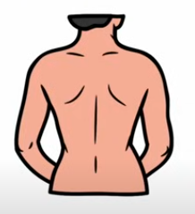
Spine | Espina dorsal /columna vertebral | spaɪn
Genitals | Genitales | ˈʤɛnətəlz
Liver | Hígado | ˈlɪvər
Bone | Hueso | boʊn
Bones | Huesos | boʊnz
Intestine | Intestino | ɪnˈtɛstən
Intestines | Intestinos | ɪnˈtɛstənz
Earlobe | Lóbulo | Earlobe
Earlobes | Lóbulos | Earlobes
Limb | Extremidad | lɪm
Limbs | Miembros | lɪmz
Muscle | Músculo | ˈmʌsəl
Muscles | Músculos | ˈmʌsəlz
Nerve | Nervio | nɜrv
Nerves | Nervios | nɜrvz
Knuckle | Nudillo | ˈnʌkəl
Knuckles | Nudillos | ˈnʌkəlz | 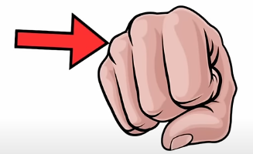
Navel | Ombligo | ˈneɪvəl | 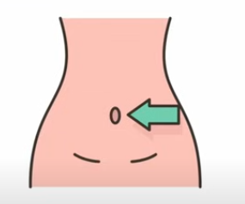
Umbilicus | Ombligo | Umbilicus
Belly button | Ombligo | ˈbɛli ˈbʌtən | 
Calf | Pantorrilla | kæf
Calfs | Pantorrillas | kæfs | 
Penis | Pene | ˈpinɪs
Skin | Piel | skɪn
Lung | Pulmón | lʌŋ
Lungs | Pulmónes | lʌŋz
Fist | Puño | fɪst
Kidney | Riñón | ˈkɪdni
Kidneys | Riñónes | ˈkɪdniz
Blood | Sangre | blʌd
Breast | Seno | brɛst
Breasts | Senos | brɛsts
Bottom | Trasero | ˈbɑtəm
Nails | Uñas | neɪlz
Nail | Uña | neɪl
Vagina | Vagina | vəˈʤaɪnə
Vein | Vena | veɪn
Veins | Venas | veɪnz

